для Jira
№ | Орфографические ошибки
1 | LLC - форма собственности предприятия должна идти за наименованием компании а не перед ним | 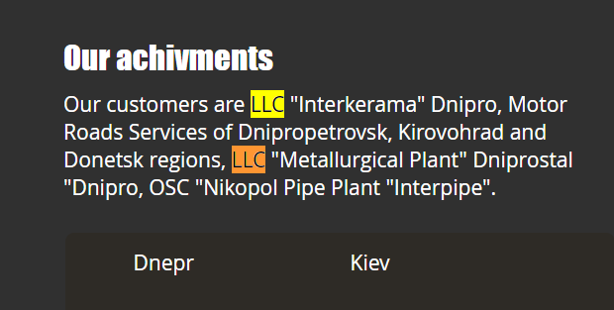
2 | В подразделе "About us" - текст Translider-D должен иметь скобки ""
3 | в подразделе "Road construction" - текст "TOV "Translider-D" должен быть заменен на "Translider-D" LLC
4 | в подразделе "Airoports" - каждый текст из переченя должен начинаться с большой буквы | 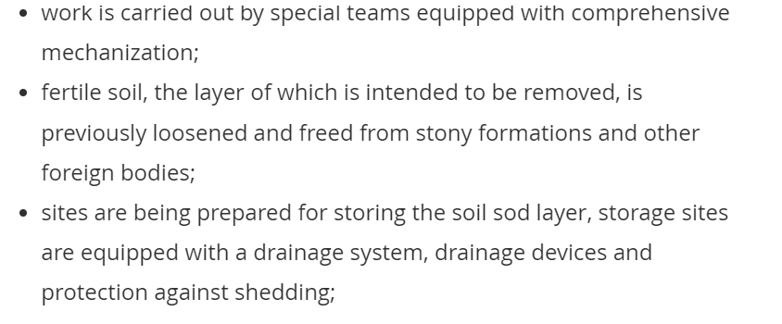
5 | в подразделе "Airoports" - каждый текст из переченя должен иметь небольшое пространство между позицтями
6 | Слова Questions и US должны быть с маленькой буквы | 
7 | Текст в плейсхолдере должен начинатся с большой буквы | 
8 | Меседж с двумя с message
9 | Текст в кнопке должен быть с большой буквы как в кнопках "More"
10 | phone и email должны начинатся с больших букв | 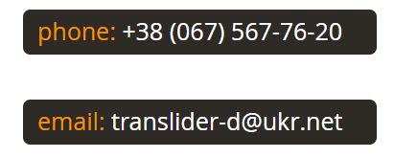

М1
 | Кофециент нахождения ошибок
UI, UX | 1.0434782609
API | 0.41666666667
Contact information | 0.8
№ | Метрика - Эфективность тестов и тестовых наборов | Кофециент нахождения ошибок
1 | UI, UX | 1.04
№ | Факторы / данные
1.1 | Количество обнаруженных ошибок | 24
1.2 | Количество кейсов в тестовом наборе | 23
2 | API | 0.42
№ | Факторы / данные
2.1 | Количество обнаруженных ошибок | 25
2.2 | Количество кейсов в тестовом наборе | 60
3 | Contact information | 0.80
№ | Факторы / данные
3.1 | Количество обнаруженных ошибок | 16
3.2 | Количество кейсов в тестовом наборе | 20

М2
 | % Успешных тестов
UI, UX | 0.39130434783
API | 0.58333333333
Contact information | 0.2
№ | Метрика - Current Quality Ratio | % Успешных тестов
1 | UI, UX | 0.39
№ | Факторы / данные
1.1 | Количество тестовых случаев которые прошли успешно | 9
1.2 | Общие количество тестовых случаев | 23
2 | API | 0.58
№ | Факторы / данные
2.1 | Количество тестовых случаев которые прошли успешно | 35
2.2 | Общие количество тестовых случаев | 60
3 | Contact information | 0.20
№ | Факторы / данные
3.1 | Количество тестовых случаев которые прошли успешно | 4
3.2 | Общие количество тестовых случаев | 20

М 3
 | % выполнения теста за 1 мин
UI, UX | 0.19166666667
API | 0.3
Contact information | 0.125
№ | Метрика - Количество выполненных тестов за период времени по: | % выполнения теста за 1 мин
1 | UI, UX | 0.19
№ | Факторы / данные
1.1 | количество выполненых тестов | 23
1.2 | общее время потраченное на данном этапе в мин. | 120
2 | API | 0.30
№ | Факторы / данные
2.1 | количество выполненых тестов | 60
2.2 | общее время потраченное на данном этапе в мин. | 200
3 | Contact information | 0.13
№ | Факторы / данные
3.1 | количество выполненых тестов | 20
3.2 | общее время потраченное на данном этапе в мин. | 160

М4
 | Кофециент затрат времени
UI, UX | 1.25
API | 1.1
Contact information | 1.125
№ | Метрика - Точность оценки времени по облостям /видам/типам работ | Кофециент затрат времени
1 | UI, UX | 1.25
№ | Факторы / данные
1.1 | Оценочное время работы в мин. | 150
1.2 | Фактическое время работы в мин. | 120
2 | API | 1.10
№ | Факторы / данные
2.1 | Оценочное время работы в мин. | 220
2.2 | Фактическое время работы в мин. | 200
3 | Contact information | 1.13
№ | Факторы / данные
3.1 | Оценочное время работы в мин. | 180
3.2 | Фактическое время работы в мин. | 160

